Taller 1. C
Taller 1 | NORMA | 25 Notas | 2025-05-12

Imagen | Texto | Bloque | Mesa | Observaciones | Tipología
 | NORMATIVA URBANÍSTICA ( CHEQUEO) | JUSTIFICACIÓN Y ALCANCE | 2
 | NIVELES DE DETALLE ( BIM y GIS ) | ESPECIFICACIÓN TÉCNICA | 2
 | CAMBIO NOMBRE BLOQUE ESP. TECNICA > INTEGRACIÓN DATOS BIM - GIS | ESPECIFICACIÓN TÉCNICA | 2
 | REQUISITOS DE INTEGRACIÓN DE ENVOLVENTES BIM PARA EL IGN (APARTADO 4.8 PLAN BIM) | ESPECIFICACIÓN TÉCNICA | 2
 | IDS como puente para relacionar los 2 mundos | ESPECIFICACIÓN TÉCNICA | 2
 | · ALMACENAMIENTO / "ECONOMIA DEL DATO" · COMPLEJIDAD | ESPECIFICACIÓN TÉCNICA | 2
 | DONDE SE ALOJAN LOS DATOS (para evitar duplicidades difíciles de mantener) | ESPECIFICACIÓN TÉCNICA | 2
 | REQUISITOS MÍNIMOS GIS PARA INTEGRAR EN BIM | ESPECIFICACIÓN TÉCNICA | 2
 | NO CERRARSE A FORMATOS ABIERTOS, INCORPORAR CONCEPTOS GENÉRICOS | ESPECIFICACIÓN TÉCNICA | 2
 | USOS BIM- GIS | ESPECIFICACIÓN TÉCNICA | 2
 | FORMATOS ABIERTOS INTEROPERABLES: IFC , Land XML | ESPECIFICACIÓN TÉCNICA | 2
 | FASES de proyecto | ESPECIFICACIÓN TÉCNICA | 2
 | REPOSITORIO COMÚN DE DATOS PARA ALMACENAMIENTO Y ACCESO A LA INFO. | ESPECIFICACIÓN TÉCNICA | 2
 | Roles? (Aparecen perfiles nuevos?) | ESPECIFICACIÓN TÉCNICA | 2
 | PENSAR EN LA EVOLUCIÓN EN EL TIEMPO DE LA INFORMACIÓN | ESPECIFICACIÓN TÉCNICA | 2
 | RECOGER DATOS DE MODELOS BIM | ESPECIFICACIÓN TÉCNICA | 2
 | CARTOGRAFÍA BIM COMO BASE PARA PROYECTOS BIM AECO | BUENAS PRÁCTICAS Y CASOS DE USO | 2
 | LIMITACIONES TECNOLÓGICAS (Por ejemplo: Tamaños máximos archivos) | BUENAS PRÁCTICAS Y CASOS DE USO | 2
 | 150 16739-IFC | REFERENCIAS GLOSARIO | 2
 | ISO 19650 | REFERENCIAS GLOSARIO | 2
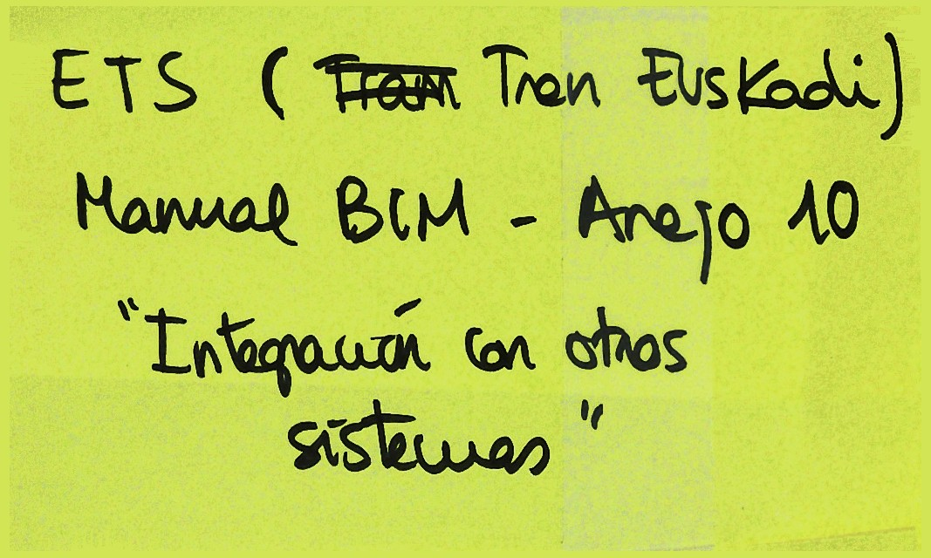 | ETS ( Tren Euskadi): Manual BIM - Arejo 10: "Integración con otros sistemas " | REFERENCIAS GLOSARIO | 2
 | IFC 4.3 | REFERENCIAS GLOSARIO | 2
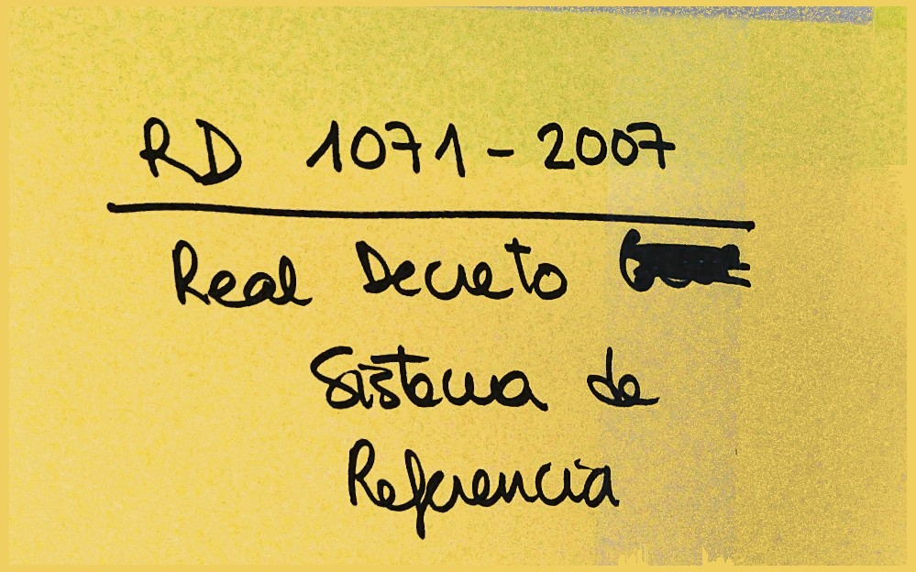 | RD 1071 -2007: Real Decreto del Sistema de Referencia | REFERENCIAS GLOSARIO | 2
 | ISO 7817 - LOIN | REFERENCIAS GLOSARIO | 2
 | APV (Port Valencia): Manual GIS- BIM | REFERENCIAS GLOSARIO | 2
 | Definir bier: "Integración" Información GIS al BIM Dejar claro el objeto | JUSTIFICACIÓN Y ALCANCE | 1
 | Tener en cuenta las escalas y contenido en los diferentes casos de uso Escala Eis -> Nivel información | BUENAS PRÁCTICAS Y CASOS DE USO | 1
 | DEFINIR FLUJOS DE TRABAJO Y ORIENTAR SOBRE QUÉ CARTOGRAFÍA DE REFERENCIA UTILIZAR, ORIENTADA A LA GEORREFENCIACIÓN DE LOS MODELOS BIM (ESCALA). | BUENAS PRÁCTICAS Y CASOS DE USO | 1
 | UNE EN ISO 7817-1. BIM NIVEL INFORMACIÓN | REFERENCIAS GLOSARIO | 1
 | Definiciones y glosario: - Integración - Información estructurada | REFERENCIAS GLOSARIO | 1
 | Difusión y pedagogía de la existencia de la norma en formación | OTROS | 1
 | ANÁLISIS DE LOS MODELOS: ¿cómo lo hacemos ahora? | JUSTIFICACIÓN Y ALCANCE | 3
 | BIM requiere de GIS cartografía 3D | ESPECIFICACIÓN TÉCNICA | 3
 | INFOR. GEOGRÁFICA BÁSICA VS. INFOR. GEOGRÁFICA ESPEC. (No subsuelo, solo cart. del suelo) POSTERIOR: ¿Planeamiento? | ESPECIFICACIÓN TÉCNICA | 3
 | CONCEPTUALIZACIÓN GEOMÉTRICA INCLUIR LA GEORREF. COMO ASPECTO RELEVANTE (No coord. locales) | ESPECIFICACIÓN TÉCNICA | 3
 | de la INFORM. TOPOGRÁFICA al BIM | ESPECIFICACIÓN TÉCNICA | 3
 | TIPIFICACIÓN CASOS DE USO EJEMPLOS | BUENAS PRÁCTICAS Y CASOS DE USO | 3
 | ABORDAR CASOS DE USO PARA LA CONCEPTUALIZACIÓN | BUENAS PRÁCTICAS Y CASOS DE USO | 3
 | CTN 148: INF. GEOGRAF. REF. 19111 SGR CTN 332 - IFC4.3 | REFERENCIAS GLOSARIO | 3

